Hoja1
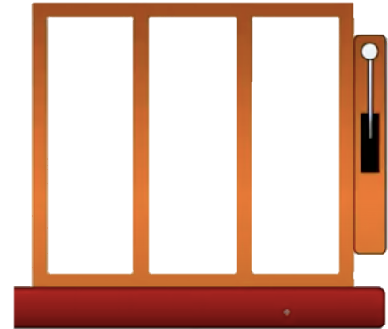
Resultado | Probabilidad | Lm | Ls | Resultado | 1 | 2 | 5
1 | 20% | 0% | 20% | 1
2 | 20% | 20% | 40% | 2
3 | 20% | 40% | 60% | 3
4 | 20% | 60% | 80% | 4 | 2 | 3 | 1
5 | 20% | 80% | 100% | 5

Coincidencia | Premio | PREMIO
0 | No Gana
1 | Menor | No Gana |  |  | 3 | 4 | 2
2 | Mayor

